信用交易
融资融券市场交易数据统计(2026-07-27)

标的证券 | 融资融券余额（亿元） | 融资余额（亿元） | 融券余额（亿元） | 融资买入额（亿元） | 融资融券规模变化（亿元） | 融资余额增幅(‰) | 融券余额增幅(%)
统计数据 | 26,985.71 | 26,682.78 | 218.91 | 1,841.27 | 106.35 | 3.77 | 2.62
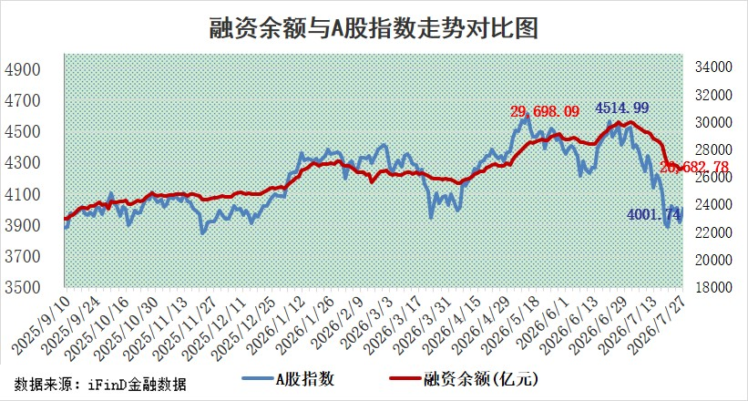

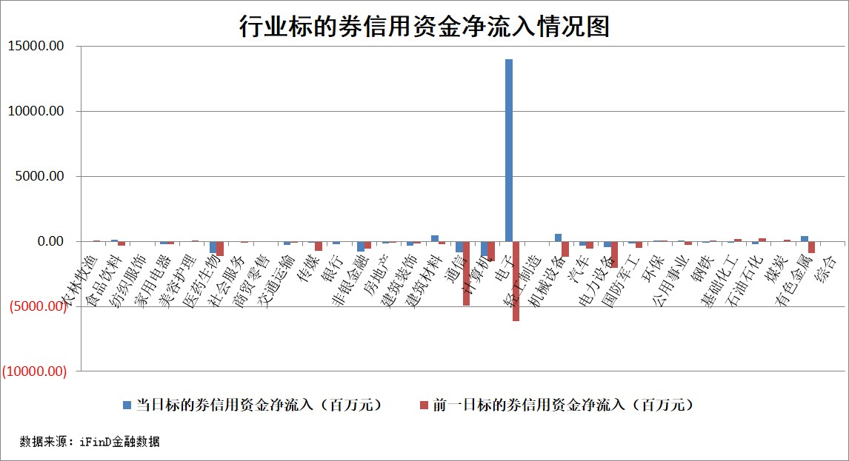

标的基金代码 | 标的基金简称 | 融资余额/市值(%) | 融资余额增幅(%) | 融资买入额/成交金额(%) | （融资余额净增额-融券余额净增额）/市值(‱) | 融券余额降幅(%) | ABS[（融资余额净增额-融券余额净增额）/市值净增额-1](%)
159902 | 华夏中小板ETF | 0.00 | 0.00 | 0.00 | 0.00 | 0.00 | 100.00
159915 | 易方达创业板ETF | 2.27 | 3.56 | 65201.54 | 7.57 | -11.41 | 98.39
159919 | 嘉实沪深300ETF | 2.53 | -0.09 | 5.20 | -0.19 | 1.10 | 100.10
159920 | 华夏恒生ETF | 26.17 | 0.21 | 3.42 | 6.64 | 48.48 | 95.87
159922 | 嘉实中证500ETF | 1.16 | 0.34 | 0.85 | -1.54 | -2.55 | 100.22
159925 | 南方沪深300ETF | 0.25 | -74.15 | 0.07 | -73.12 | -1.37 | 122.01
159928 | 消费ETF | 2.67 | -0.43 | 4.87 | -1.27 | -1.13 | 101.11
159934 | 易方达黄金ETF | 9.81 | -0.12 | 7.49 | -1.15 | 0.00 | 100.79
159939 | 全指信息技术ETF | 0.77 | 55.04 | 356.50 | 27.22 | -2.21 | 83.90
159940 | 全指金融地产ETF | 0.16 | -3.87 | 0.00 | -0.65 | 0.00 | 101.96
159995 | 半导体芯片ETF | 2.67 | 1.71 | 36.98 | 4.43 | -1.02 | 95.45
159997 | 天弘中证电子ETF | 1.13 | 14.97 | 7.73 | 14.71 | -2.49 | 94.29
159998 | 天弘中证计算机主题ETF | 1.03 | 3.94 | 0.14 | 3.90 | 0.00 | 103.65
510050 | 华夏上证50ETF | 6.40 | 0.76 | 91.79 | 5.66 | 1.75 | 97.72
510180 | 华安上证180ETF | 0.46 | 0.86 | 11.96 | 0.56 | 13.46 | 98.67
510880 | 华泰柏瑞红利ETF | 0.71 | -1.22 | 39.39 | -0.89 | -1.54 | 97.64
510900 | 易方达恒生H股ETF | 44.97 | -0.03 | 0.52 | -1.46 | 0.00 | 100.80
511010 | 5年期国债ETF | 0.73 | -0.03 | 0.28 | -0.02 | 0.00 | 100.02
511380 | 可转债及可交换债券ETF | 1.59 | 15.19 | 67.29 | 20.29 | -1.88 | 153.64
512000 | 全指证券ETF | 6.17 | 0.42 | 57.82 | 2.58 | -0.38 | 94.85
512010 | 沪深300医药卫生ETF | 3.02 | 0.05 | 20.50 | -0.10 | -3.59 | 100.20
512070 | 沪深300非银ETF | 3.53 | 1.79 | 629.07 | 6.20 | -0.25 | 107.41
512400 | 南方中证申万有色金属ETF | 1.62 | 2.18 | 2.00 | 3.50 | 0.57 | 98.92
512580 | 广发中证环保产业ETF | 0.46 | 5.84 | 0.09 | 2.55 | 0.00 | 98.50
512660 | 国泰中证军工ETF | 3.97 | 1.14 | 8.11 | 5.18 | 1.75 | 96.64
512800 | 华宝中证银行ETF | 2.84 | 6.17 | 7.56 | 15.98 | -4.04 | 108.78
512980 | 广发中证传媒ETF | 3.34 | -1.09 | 77.94 | -4.08 | -2.96 | 102.17
515030 | 华夏中证新能源汽车ETF | 1.13 | 2.29 | 0.25 | 1.62 | -2.19 | 98.20
515050 | 华夏中证5G通信主题ETF | 2.04 | -3.87 | 52.61 | -8.85 | -3.41 | 105.06
515070 | 华夏中证人工智能ETF | 0.84 | -1.15 | 2.83 | -0.98 | 0.00 | 100.64
标的股票比较指标 |  | 融资余额/流通A股市值(%) | 融资余额增幅(%) | 融资买入额/成交金额(%) | （融资余额净增额-融券余额净增额）/流通A股市值(‱) | 融券余额降幅(%) | ABS[（融资余额净增额-融券余额净增额）/流通A股市值净增额-1](%)
前十名标的个股 |  | 德邦股份 | 华峰测控 | 圣阳股份 | 圣阳股份 | 帝科股份 | 通富微电
 |  | 福建水泥 | 五洲医疗 | 振德医疗 | 国际复材 | 凌钢股份 | 维峰电子
 |  | 信凯科技 | 杰瑞股份 | 中工国际 | 至纯科技 | 芳源股份 | 华懋科技
 |  | 锴威特 | 圣阳股份 | 昊海生科 | 鑫宏业 | 水发燃气 | 德明利
 |  | 华纺股份 | 深南电路 | 索宝蛋白 | 海科新源 | 创元科技 | 乐山电力
 |  | 蕾奥规划 | 国际复材 | 淮河能源 | 华天酒店 | 隆华科技 | 长川科技
 |  | 天马科技 | 药康生物 | 华映科技 | 苏州科达 | 汇宇制药 | 锦浪科技
 |  | 力聚热能 | 巨力索具 | 长虹美菱 | 科力装备 | 博实结 | 楚天科技
 |  | 星云股份 | 大有能源 | 天奇股份 | 天奇股份 | 苏奥传感 | 天秦装备
 |  | 科翔股份 | 福事特 | 宝武镁业 | 神剑股份 | 泽宇智能 | 零点有数
后十名标的个股 |  | 天际股份 | 昊帆生物 | 嘉亨家化 | 骏鼎达 | 新朋股份 | 瑞迈特
 |  | 卓然股份 | 益诺思 | 蓝盾光电 | 昊帆生物 | 创识科技 | 金钟股份
 |  | 荣科科技 | 零点有数 | 嘉必优 | 泰山石油 | 一博科技 | 永兴股份
 |  | 荃银高科 | 骏鼎达 | 普联软件 | 零点有数 | 博亚精工 | 紫光股份
 |  | 南新制药 | 皖仪科技 | 联创电子 | 德明利 | 合锻智能 | 振德医疗
 |  | 元道通信 | 汉缆股份 | 天智航 | 浩辰软件 | 海陆重工 | 浪潮信息
 |  | 海利生物 | 长川科技 | 天际股份 | 恒兴新材 | 合康新能 | 创力集团
 |  | 威领股份 | 兔宝宝 | 卓然股份 | 建发致新 | 城市传媒 | 广康生化
 |  | 闻泰科技 | 华银电力 | 荣科科技 | 中光防雷 | 九联科技 | 盛达资源
 |  | 华夏幸福 | 杰华特 | 荃银高科 | 合百集团 | 远望谷 | 新点软件
说明：1.以上普通交易数据和信用交易数据皆以交易日收盘后数据为基准；2.上述标的证券总数据只计算标的证券市场总数据，不包括从标的证券中调出去标的证券数据，所以与交易所公布的总值略有不同； 3.上述行业采用申万一级行业分类；4.以上标的基金和标的个股中比较的6个指标值中：前5个（从左至右）为正向指标，值越大排名越靠前；第6个为逆向指标，值越小，排名越靠前；5.第6个指标中ABS[]表示求绝对值，其主要用于考量信用资金相对净流入对股价相对净变化的贡献程度；6.数据来源：wind，交易所。

 |  | 1
 |  | 2
 |  | 3
 |  | 4
 |  | 5
 |  | 6
 |  | 7
 |  | 8
 |  | 9
 |  | 10

